상품제안서
[액센] withSK 무드램프 스탠드 블루투스 스피커 액센 SK104 | 상품코드: F31219

 |  |  |  |  |  |  | 02-412-0044 | www.easy1.co.kr
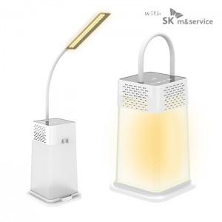

【상세/제작정보】 | 선물포장 개당 400원<div><br></div>1박스 택배비 : 5,000원​

【인쇄/포장옵션】 | 레이저, 풀칼라 / 포장지포장

【공급단가】 | 수량 | 50~ | 100~ | 500~ | 1,000~ | 2,000~
*VAT별도 | 단가 | 14,120원 | 13,620원 | 13,110원 | 12,610원 | 12,100원

【상품 URL】 | https://dev.easy1.co.kr:443/src/goods_detail.php?gdno=31219

